115 ごみの排出量（１人１日当たり）
115 ごみの排出量（１人１日当たり）

 | 時点 2023(R5)年度（毎年）
 | 単位 ｇ |  |  |  |  |  |  |  | 偏差値 |  | 43.1
順位 |  | 都道府県名 |  | 数 値 |  |  | 順位 | 都道府県名 |  | 数 値

 |  | 0 | 全 国 |  | 851 | 0.0 | 24 | 0 | 大 阪 |  | 877
1 |  | 0 | 富 山 |  | 989 | 0.0 | 24 | 0 | 鹿児島 |  | 877
2 |  | 0 | 福 島 |  | 968 | 0.0 | 26 | 0 | 岩 手 |  | 875
3 |  | 0 | 青 森 |  | 967 | 0.0 | 27 | 0 | 山 形 |  | 868
4 |  | 0 | 鳥 取 |  | 963 | 0.0 | 28 | 0 | 福 井 |  | 867
5 |  | 0 | 秋 田 |  | 957 | 0.0 | 29 | 0 | 栃 木 |  | 865
6 |  | 0 | 新 潟 |  | 956 | 0.0 | 30 | 0 | 沖 縄 |  | 861
7 |  | 0 | 山 口 |  | 946 | 0.0 | 31 | 0 | 佐 賀 |  | 856
8 |  | 0 | 群 馬 |  | 933 | 0.0 | 32 | 0 | 兵 庫 |  | 849
8 |  | 0 | 宮 崎 |  | 933 | 0.0 | 33 | 0 | 熊 本 |  | 844
10 |  | 0 | 長 崎 |  | 930 | 0.0 | 34 | 0 | 奈 良 |  | 841
11 |  | 0 | 山 梨 |  | 926 | 0.0 | 35 | ◎ | 千 葉 |  | 839
12 |  | 0 | 宮 城 |  | 923 | 0.0 | 36 | 0 | 愛 媛 |  | 836
12 |  | 0 | 岡 山 |  | 923 | 0.0 | 37 | 0 | 広 島 |  | 834
14 |  | 0 | 茨 城 |  | 921 | 0.0 | 38 | 0 | 愛 知 |  | 831
15 |  | 0 | 高 知 |  | 917 | 0.0 | 39 | 0 | 岐 阜 |  | 828
16 |  | 0 | 北海道 |  | 912 | 0.0 | 40 | 0 | 香 川 |  | 825
17 |  | 0 | 徳 島 |  | 911 | 0.0 | 41 | 0 | 静 岡 |  | 807
18 |  | 0 | 大 分 |  | 906 | 0.0 | 42 | 0 | 東 京 |  | 795
19 |  | 0 | 石 川 |  | 902 | 0.0 | 43 | 0 | 埼 玉 |  | 790
19 |  | 0 | 島 根 |  | 902 | 0.0 | 44 | 0 | 長 野 |  | 770
21 |  | 0 | 三 重 |  | 892 | 0.0 | 45 | 0 | 神奈川 |  | 769
21 |  | 0 | 福 岡 |  | 892 | 0.0 | 46 | 0 | 滋 賀 |  | 761
ごみの排出量 （１人１日当たり）
北海道 | 912
青 森 | 967
岩 手 | 875
宮 城 | 923
秋 田 | 957
山 形 | 868
福 島 | 968
茨 城 | 921
栃 木 | 865
群 馬 | 933
埼 玉 | 790
千 葉 | 839
東 京 | 795
神奈川 | 769
新 潟 | 956
富 山 | 989
石 川 | 902
福 井 | 867
山 梨 | 926
長 野 | 770
岐 阜 | 828
静 岡 | 807
愛 知 | 831
三 重 | 892
滋 賀 | 761
京 都 | 749
大 阪 | 877
兵 庫 | 849
奈 良 | 841
和歌山 | 890
鳥 取 | 963
島 根 | 902
岡 山 | 923
広 島 | 834
山 口 | 946
徳 島 | 911
香 川 | 825
愛 媛 | 836
高 知 | 917
福 岡 | 892
佐 賀 | 856
長 崎 | 930
熊 本 | 844
大 分 | 906
宮 崎 | 933
鹿児島 | 877
沖 縄 | 861
23 |  | 0 | 和歌山 |  | 890 | 0.0 | 47 | 0 | 京 都 |  | 749

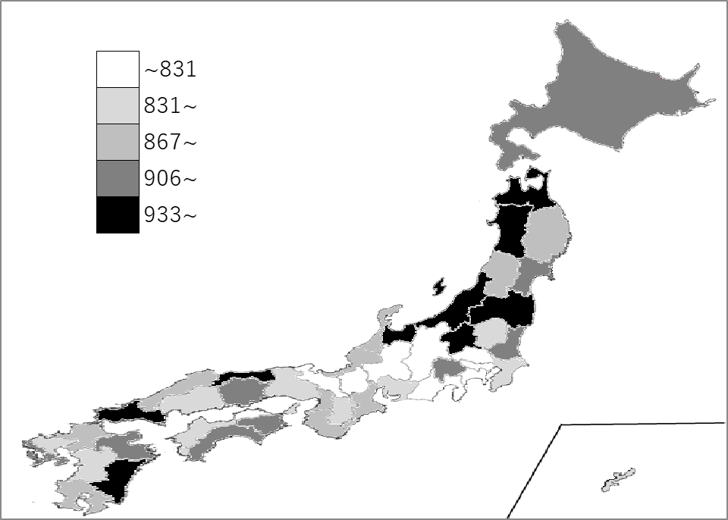
千葉県の推移
令和元年度 | 905 | 32
令和2年度 | 894 | 32
令和3年度 | 880 | 34
令和4年度 | 867 | 34
令和5年度 | 839 | 35

《備 考》 ・資料出所 環境省「一般廃棄物処理実態調査結果」 ・産出方法 ごみ総排出量÷総人口÷365 ・参 考 千葉県のごみ総排出量は、1,937,594tで6位。全国は、38,974,270t。

